1.IDENTIFICACION
INFORMACIÓN GENERAL |  | INFORMACIÓN DEL ESTUDIO RESPECTIVO
 |  | NODO NÚMERO |  |  |  |  | 47160
 |  | INFORME NÚMERO |  |  |  |  | 1032
CONTRATISTA | UNIÓN TEMPORAL MOVILIDAD 2014 | ORDEN DE TRABAJO No. |  |  |  |  | PROGRAMACION BASICA
 |  | FECHA DE LA ORDEN DE TRABAJO |  |  |  |  | -
 |  | FECHA DE LA TOMA DE INFORMACIÓN |  |  |  |  | 100614
 |  | DÌA DE LA SEMANA
OBJETO DEL CONTRATO | REALIZAR LA TOMA DE INFORMACIÓN DE CAMPO, COMO INSUMO DEL PROGRAMA DE MONITOREO, SEGUIMIENTO Y PLANEACIÓN DEL TRÁNSITO Y EL TRANSPORTE DE BOGOTA D.C | TIPO DE ESTUDIO |  |  |  |  | VOLÚMENES POR TIPO DE VEHÍCULO
 |  | NOMBRE DEL ARCHIVO |  |  |  |  | 47160_AC_45A_S_X_AK_68_140610_VOL_V1.xlsx
 |  | CÓDIGO DEL ESTUDIO |  |  |  |  | VOL
 |  | LUGAR DE LA TOMA DE INFORMACIÓN
NÚMERO DE CONTRATO | 2072-2013 | COORDENADA X |  |  |  |  | LONGITUD
 |  | COORDENADA Y |  |  |  |  | LATITUD

FECHA DE INICIO DEL CONTRATO | 22-01-2014 | PROFESIONALES RESPONSABLES
 |  | CONSULTOR (DIRECTOR) |  |  |  |  | ING. MSC. SANDRA LUCIA NAVAS TEQUIA
 |  | CONSULTOR (COORDINADOR GENERAL) |  |  |  |  | ING. MSC. LUIS FERNANDO RUBIANO BARRERO
INTERVENTORÍA | UNIVERSIDAD NACIONAL DE COLOMBIA | CONSULTOR (EXPERTO EN TRÁNSITO Y TRANSPORTE) |  |  |  |  | ING. ESP. DIANA PAOLA PARADA
 |  | CONSULTOR (ING ANÀLISIS) |  |  |  |  | ING. ESP. FERNANDO BECERRA
 |  | INTERVENTORÍA (DIRECTOR) |  |  |  |  | ING. MSC. ARTURO ZARATE
 |  | INTERVENTORÍA (ESPECIALISTA) |  |  |  |  | ING. MSC. WILLIAM CASTRO
 |  | INTERVENTORÍA (RESIDENTE) |  |  |  |  | ING. JOSÉ EDWIN TORRES
OBJETO DEL CONTRATO | INTERVENTORÍA TÉCNICA, ADMINISTRATIVA Y FINANCIERA PARA LA TOMA DE INFORMACIÓN DE CAMPO COMO INSUMO DEL PROGRAMA DE MONITOREO, SEGUIMIENTO Y PLANEACIÓN DEL TRÁNSITO Y TRANSPORTE DE BOGOTÁ D.C. | SUPERVISOR SECRETARIA MOVILIDAD |  |  |  |  | ING. FABIAN GONZALEZ

 |  | VERSIONES DEL ESTUDIO
 |  | NÚMERO |  | FECHA | OBSERVACIONES
NÚMERO DE CONTRATO | 2072-2013 | Versión 0 |  | 17/06/2014
 |  | Versión 1 |  | 26/06/2014 | SE ATENDIERON LAS OBSERVACIONES DE INTERVENTORÍA ENVIADAS EN COMUNICADO FI-INT-CMTTUB14-300-14, SE DA RESPUESTA MEDIANTE RADICADO ICV-187-C-566. Se unifica la Tabla de Movimientos Aforados, con respecto a los registrados en la Base de Datos y el Esquema de toma de Información; se aclara que los volúmenes de vehículos de transporte público masivo se registran en los accesos 3 y 4 de la intersección. Se ajustas celdas en la Hoja 2. Base, para hacer visibles las observaciones registradas. Se revisa el movimiento 1, 17:30 horas, para automóviles y motos, sin evidenciar diferencias con la toma de información, considerando que la variación de volúmenes responde a la hora de máxima demanda. Se revisa y ajusta el movimiento 1B, se evidencia error de digitación en el volumen de motos en el periodo de las 12:15 (el dato es de 31 motos); no se evidencia diferencias con la toma de información para bicicletas en el periodo de las 22:15. Se revisa el movimiento 3, 06:30 y 07:00 horas, y el movimiento 4, 18:015 horas, para motos, sin evidenciar diferencias con la toma de información, considerando que la variación de volúmenes responde a periodos de máxima demanda. Se revisa y ajusta los movimiento 3 y 4, para vehículos articulados y se evidencia errores de digitación en el volumen registrado en los periodos de las 09:45 y 14:15 (esto para el acceso 3), y en el periodo de las 18:00 horas (para el acceso 4); los datos son corregidos y registrados en la base de datos.
 |  | Versión 2
FECHA DE INICIO DEL CONTRATO | 21-01-2014 | Versión 3

 |  | DESCRIPCIÓN DE LA TOMA DE INFORMACIÓN
 |  | TIPO DE VEHÍCULO | FACTOR DE EQUIVALENCIA | MOVIMIENTOS AFORADOS |  |  | No. DE PERÍODOS | HORA
ESQUEMA |  |  |  | ACCESO | LENTA | RÁPIDA | HORARIO DEL PERÍODO No. 1 | 22:00-06:00
 |  | L | 1 | NORTE | 1 | 1B | HORARIO DEL PERÍODO No. 2 | 06:00-14:00
 |  | C | 2 | SUR | 2 |  | HORARIO DEL PERÍODO No. 3 | 14:00-22:00
 |  |  |  | OESTE | 3 |  | No. DE HORAS TOMADAS |  | 24
 |  | BT | 2 | ESTE | 4 |  | HORARIO DE LA TOMA DE INFORMACIÓN |  | 22:00-22:00
 |  | B | 2 |  |  |  | No. DE EQUIPOS UTILIZADOS |  | 16
 |  |  |  | OBSERVACIONES DE LA TOMA DE INFORMACIÒN
 |  | AL | 2 | OBSERVACION |  |  |  |  |  | ACCESO
 |  | AT | 2.5 | EN LOS PERIODOS DE LAS 07:00-07:15 HORAS AUMENTA EL VOLUMEN DE LIVIANOS POR EL DESARROLLO DE LA HORA PICO DE LA MAÑANA. |  |  |  |  |  | NORTE
 |  | BA | 2.5
 |  | ESP | 2 | EN EL PERIODO DE LAS 09:00-09:15 HORAS AUMENTA EL VOLUMEN DE LIVIANOS SIN EVIDENCIARSE CAUSA. |  |  |  |  |  | NORTE
 |  | INT | 2 | EN EL PERIODO DE LAS 11:45 HORAS SE PRESENTA CONGESTIÓN SOBRE LA CALZADA DEL MOVIMIENTO 2. |  |  |  |  |  | NORTE
 |  | C2P | 2.5 | A PARTIR DE LAS 04:15 HORAS SE EVIDENCIA AUMENTO EN EL FLUJO VEHICULAR, DEBIDO AL DESPLAZAMIENTO DE PERSONAS A SUS LUGARES DE TRABAJO. |  |  |  |  |  | SUR
 |  | C2G | 2.5
 |  | C3-C4 | 2.5 | EN EL PERIODO DE LAS 13:30-13:45 HORAS SE PRESENTAN LLUVIAS EN LA ZONA DE ESTUDIO. |  |  |  |  |  | TODOS
 |  | C5 | 2.5 | DURANTE LOS CAMBIOS DE TURNO SE EVIDENCIO UN AUMENTO EN EL FLUJO DE VEHICULAR CON RELACIÓN AL ÚLTIMO CUARTO DEL TURNO ANTERIOR. |  |  |  |  |  | TODOS
 |  | >C5 | 2.5
 |  | M | 0.5
 |  | BIC | 0.3

 |  | ANALISIS PUNTUAL
 |  | LA INTERSECCIÓN DE LA AVENIDA CARRERA 68 (AVENIDA CONGRESO EUCARÍSTICO) CON AVENIDA CALLE 45 A SUR (AUTOPISTA SUR) SE ENCUENTRA UBICADA EN EL SECTOR SUR DE LA CIUDAD EN LA LOCALIDAD DE TUNJUELITO. LA AVENIDA CARRERA 68 EN EL COSTADO NORTE, PERMITE LA CIRCULACIÓN EN SENTIDO NORTE-SUR Y VICEVERSA Y ESTÁ CONFORMADA POR DOS CALZADAS DE DOS CARRILES POR SENTIDO PARA TRÁFICO MIXTO (INCLUYE TPC); MIENTRAS QUE EN EL COSTADO SUR CUENTA CON UNA CALZADA DE DOS CARRILES POR SENTIDO PARA TRÁFICO MIXTO (INCLUYE TPC), EL PASO DE LA CARRERA 68 POR LA INTERSECCIÓN ES A NIVEL. POR SU PARTE, LA AVENIDA CALLE 45A SUR PRESENTA DOS CALZADAS EN CIRCULACIÓN ESTE, LA CALZADA INTERNA PRESTA SERVICIO EXCLUSIVO DEL SISTEMA TRANSMILENIO CON DOS CARRILES Y CIRCULACIÓN OESTE-ESTE Y VICEVERSA, MIENTRAS QUE LA EXTERNA CONTIENE TRES CARRILES DE CIRCULACIÓN PARA TRÁFICO MIXTO (INCLUYE TPC) SOLO EN SENTIDO ESTE-OESTE, LA CALZADA OESTE CONTIENE TRES CARRILES DE CIRCULACIÓN PARA TRAFICO MIXTO (INCLUYE TPC) Y PRESENTA UN PASO A DESNIVEL CON ENTRADA A LA CARRERA 68 EN SENTIDO OESTE-NORTE, ADEMÁS DE LA CIRCULACIÓN OESTE-ESTE. EL VOLUMEN TOTAL AFORADO DURANTE EL DÍA MARTES 10 DE JUNIO DE 2014 FUE DE 184.293 VEHÍCULOS MIXTOS, COMPUESTOS DE LA SIGUIENTE MANERA: EL 53,5% CORRESPONDEN A VEHÍCULOS LIVIANOS, EL 26,9% A MOTOS, EL 12,1% A TRANSPORTE PÚBLICO COLECTIVO (COLECTIVOS, BUSETA / BUSETON, BUSES) Y EL 4,9% A VEHÍCULOS DE CARGA. LOS PERÍODOS DE MÁXIMA DEMANDA SE PRESENTAN ENTRE LAS 06:15-07:15 HORAS, Y ENTRE LAS 17:30-18:30 HORAS. LA HORA PICO TOTAL DE LA INTERSECCIÓN SE REGISTRA ENTRE LAS 06:15-07:15 HORAS, PERIODO EN EL QUE SE MOVILIZA UN TOTAL DE 13.966 VEHÍCULOS MIXTOS, DE LOS CUALES EL 42,5% CORRESPONDE MOTOS, EL 37,9% A LIVIANOS, 10,8% A TRANSPORTE PUBLICO COLECTIVO Y MASIVO, 6,1% A BICICLETAS Y FINALMENTE EL TRANSPORTE DE CARGA CON UNA PARTICIPACIÓN DEL 2,7%.

 |  | REGISTRO FOTOGRÁFICO
 |  | 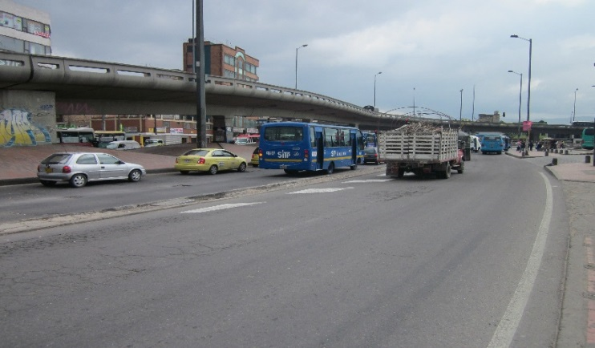 |  |  |  |  | 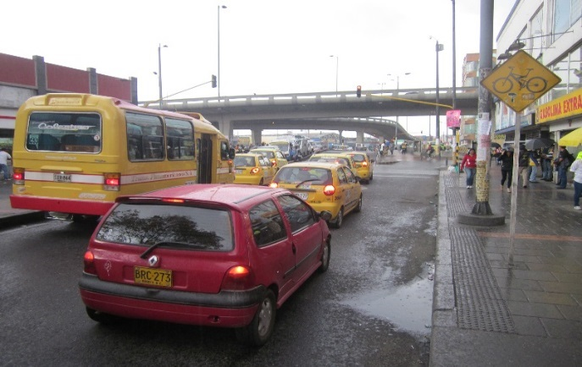

 |  | ACCESO NORTE |  |  |  |  | ACCESO SUR

 |  | 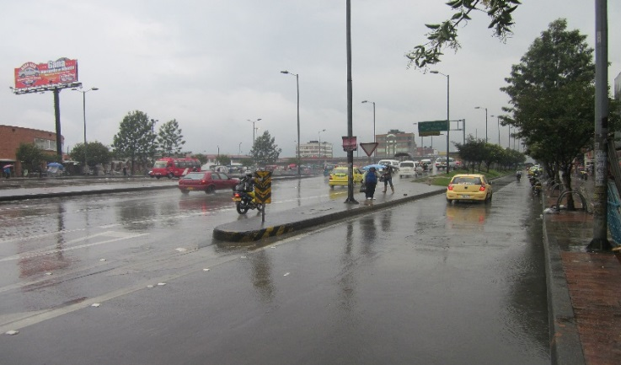 |  |  |  |  | 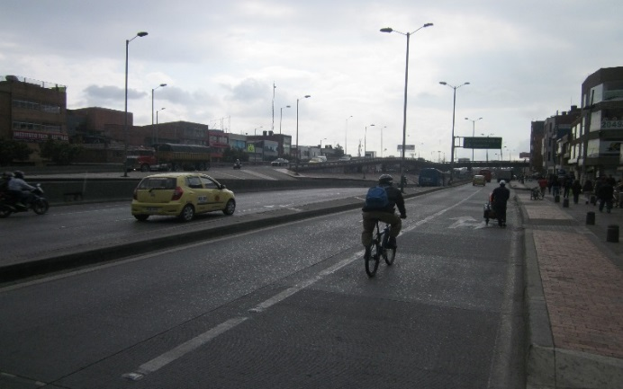

 |  | ACCESO OESTE |  |  |  |  | ACCESO ESTE

